FSL_420_500
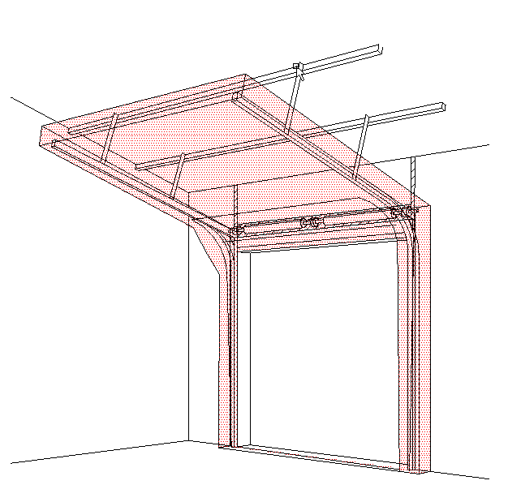
B
 |  |  |  |  |  |  |  |  |  |  |  |  |  |  |  |  |  |  | STANDARDNÍ VEDENÍ POD ÚHLEM (FSL420(500))
Zvol jazyk: |  |  |  |  |  |  | Šířka otvoru |  | mm
Select a language: |  |  |  |  |  |  |  |  |  |  |  |  |  |  |  |  |  |  | W max 8000 mm; H max 6500 mm; max. 40 m2
Wählen Sie eine Sprache: |  |  | CZ |  |  |  | Výška otvoru |  | mm |  |  | Prosím, vyplňte pole, která jsou označena barevně!
Wybierz język:
Sélectionner une langue: |  |  |  |  |  |  | Ovládání
Valige keel
Valitse kieli: |  |  |  |  |  |  | Typ panelu
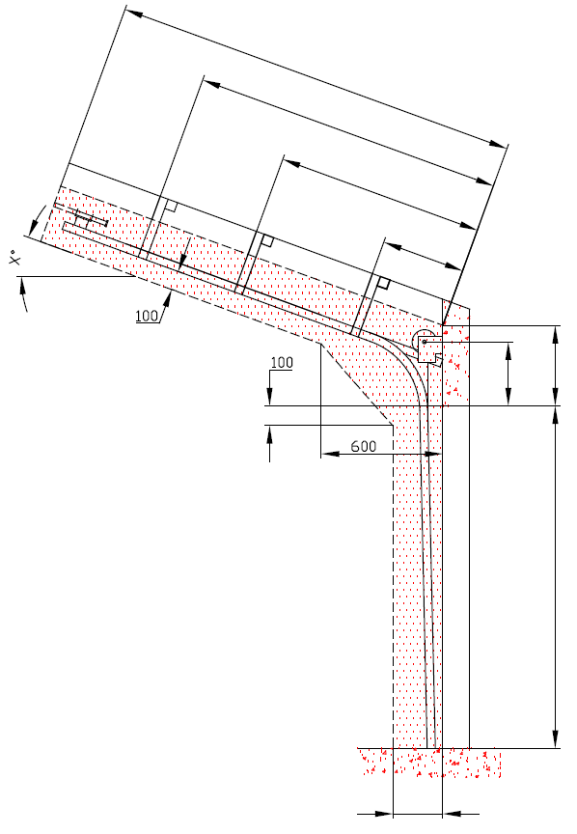
Выберите язык: |  |  |  |  |  |  |  |  |  |  |  |  |  | ŘEZ A-A
D=
 |  | POHLED ZEVNITŘ |  |  |  |  | Typ vedení |  |  |  |  |  |  |  | 660
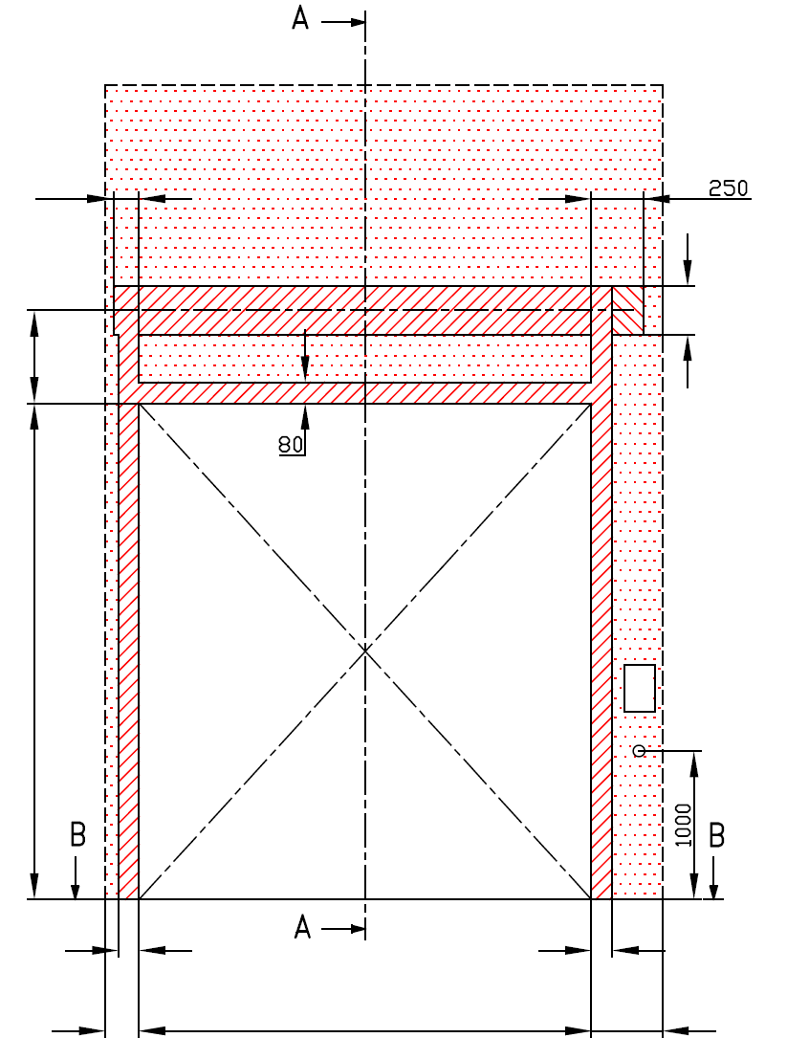
X=
 |  |  |  |  |  |  |  |  |  |  |  |  |  | 0
Y=
 |  |  |  |  |  |  | Úhel |  |  |  |  |  |  | 0

Y2=
 | 120 |  |  |  |  |  |  |  |  |  |  |  |  |  | 0

 |  |  |  |  |  | 160


A= 340 |  |  |  |  |  |  |  |  |  |  |  |  |  |  |  | A= 340 | F= 420
 |  |  |  |  |  |  | Montážní plocha pro motor
H= |  |  |  |  |  |  |  |  |  |  |  |  |  |  |  |  |  |  |  | Montáž na cihlové zdivo
 |  |  |  |  |  |  | nezbytný boční prostor pro motor nebo řetězový pohon ( L nebo R )
 |  |  |  |  |  |  | montážní plocha pro řídící jednotku motoru, rozměr 250 x 400 mm
 |  |  |  |  |  |  | osa cca 1.400 až 1.500 mm od podlahy
 |  |  |  |  |  |  |  |  |  |  |  |  |  |  |  |  | H=
 |  |  |  |  |  |  |  |  |  |  |  |  |  |  |  |  |  |  |  | Montáž na porobeton
 |  |  |  |  |  |  | zásuvka CEE 16 A, 5P, 400 V, jištěno 6 A (10 A) jističem, proudový chránič I=30 mA

L=
W=
R=
 | 100 |  |  | 100
 |  |  |  |  |  |  |  |  |  |  |  |  |  |  |  | 250 |  |  |  | Montáž na opláštění
 | 125 |  | 0 |  |  | 125

 | 125 |  |  |  | 125

 |  |  | ŘEZ B-B
 |  |  |  |  |  |  |  |  | sklon podlahy
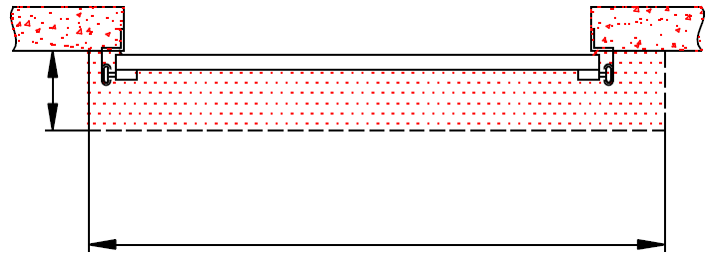


B
250

L+W+R=
 |  |  | 250

 |  |  |  |  |  |  |  |  |  |  |  |  |  |  | NEZBYTNÁ MONTÁŽNÍ PLOCHA |  |  |  | NEZBYTNÝ VOLNÝ PROSTOR

 |  |  |  |  |  |  |  |  |  |  |  |  |  |  | DODATEČNÉ MONTÁŽNÍ PLOCHY PRO KONZOLY
POZNÁMKA:
Stěna nad překladem, stěny vedle otvoru a plochy pro montáž konzol musí být rovné a v jedné rovině. |  |  |  |  |  |  |  |  |  |  |  |  |  |  | PRÁCE, KTERÉ MUSÍ BÝT PROVEDENY ZÁKAZNÍKEM PŘED MONTÁŽÍ, POKUD NEBYLO DOHODNUTO JINAK
Otvor musí být svislý a obdélníkový.
Podlaha musí být rovná a vodorovná. |  |  |  |  |  |  |  |  |  |  |  |  |  |  | Konstrukční:
 |  |  |  |  |  |  |  |  |  |  |  |  |  |  | Příprava montážních ploch pro vedení vrat a pro pružiny.
Rozměry jsou v mm
W = | Šířka otvoru |  |  |  | Ruční ovládání |  |  |  |  | Volný prostor nad překladem |  |  |  |  | Montáž vodorovného vedení může být max. 1 metr od pevné konstrukce.
H = | Výška otvoru |  |  |  | L/R | Obě strany |  |  | min. 125 | F | 420 | 420 | 420
F = | Volný prostor nad překladem |  |  |  | D | Hloubka vedení |  | H + 490 |  | H<5500 & W<7000 |  | 420 |  |  | Nezbytné montážní plochy a volný prostor dle nákresu.
A= | Osa hřídele nad překladem |  |  |  | Ovládání elektricky nebo řetězovým převodem |  |  |  |  | H<7000 |  | 500 |  |  | Elektrická příprava (pro elektricky ovládaná sekční vrata):
L = | Volný prostor vlevo |  |  |  | L/R | Motor nebo řetěz. př. |  |  | min. 375 |  |  |  |  |  | Zásuvka CEE 16 A, 5P, 400 V = zásuvka s nulovým a zemnícím vodičem
R = | Volný prostor vravo |  |  |  | D | Hloubka vedení |  | H + 660 |  | Osa hřídele nad překladem
G= | Úhel sklonu střechy |  |  |  | Kotvící bod, když je |  | D<3000 |  |  | A | 340 | 340 | 340 |  | Sestavil: |  | Upravil: | Schváleno - datum: | Název souboru: |  | Datum: | Měřítko | Formát:
D = | Hloubka vedení |  |  |  | X | Kotvící bod |  | H |  | F=420 |  | 340 |  |  | K. Luňák |  | R. Kříž | 2020-04-15 | STP |  | 2020-04-15 | - | A3
X = | Kotvící bod č. 1 |  |  |  | Kotvící bod, když je |  | 3000=<D<4500 |  |  | F=500 |  | 380 |  |  | http://door-documents.com/en/indy-installation-drawing-fsl |  |  | STAVEBNÍ PŘIPRAVENOST
Y = | Kotvící bod č. 2 |  |  |  | X | Kotvící bod č. 1 |  | H

Z = | Kotvící bod č. 3 |  |  |  | Y | Kotvící bod č. 2 |  | 1/2 X |  |  |  |  |  |  |  |  |  | STANDARDNÍ VEDENÍ POD ÚHLEM (FSL420(500))
 |  |  |  |  | Kotvící bod, když je |  | D>=4500
 |  |  |  |  | X | Kotvící bod č. 1 |  | H
 |  |  |  |  | Y | Kotvící bod č. 2 |  | (X/3)*2 |  |  |  |  |  |  |  |  |  | STANDARDNÍ VEDENÍ POD ÚHLEM (FSL420(500)) |  |  | Kód: | Verze:
 |  |  |  |  | Y2 | Kotvící bod č. 3 |  | X/3 |  |  |  |  |  |  |  |  |  |  |  |  | 010-2 | 2016

SW-R FSL420_500
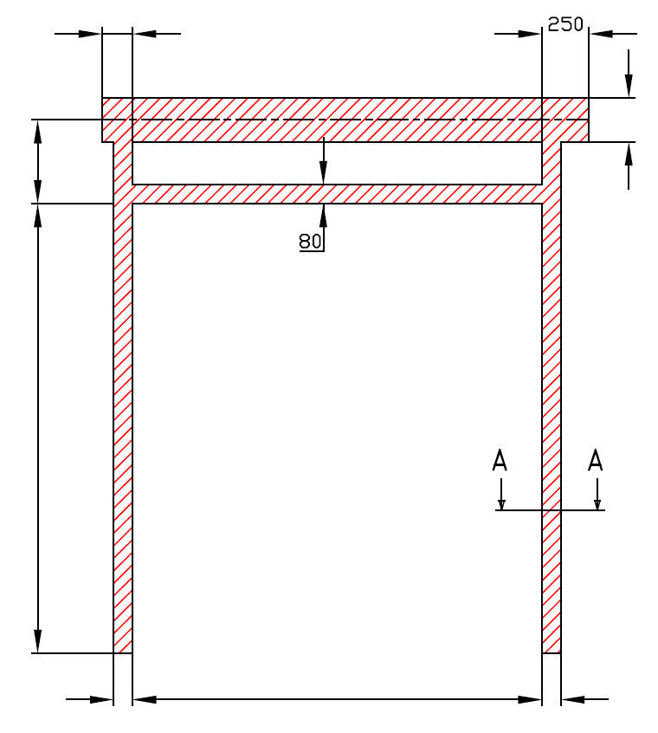
 |  | 120
 |  |  |  |  | 160
A= 340

H=

 | 100 |  | W= | 0 | 100



 |  | STANDARDNÍ VEDENÍ POD ÚHLEM (FSL420(500))

 |  | Umístění motoru |  | Na pravé straně

 |  | Sestavil:

 |  | Upravil:

 |  | Datum:

SW-L FSL420_500
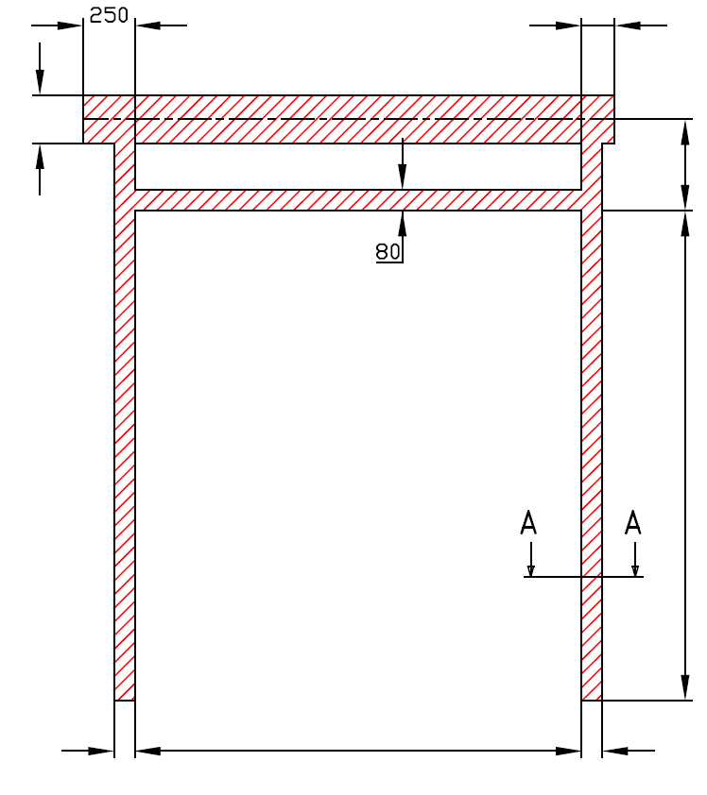
 |  |  |  | 120

160 |  |  |  |  |  | A= 340

 |  |  |  |  |  | H=

 | 100 | W= | 0 |  | 100

 | STANDARDNÍ VEDENÍ POD ÚHLEM (FSL420(500))

 | Umístění motoru | Na levé straně

 | Sestavil:

 | Upravil:

 | Datum:

